斗神印界面
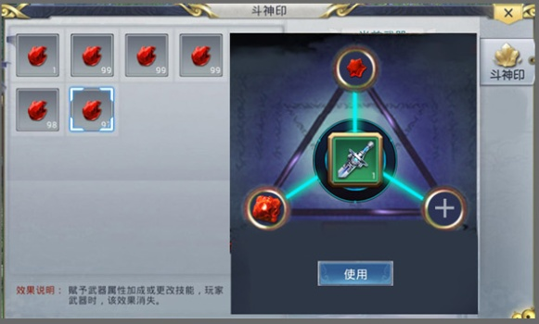
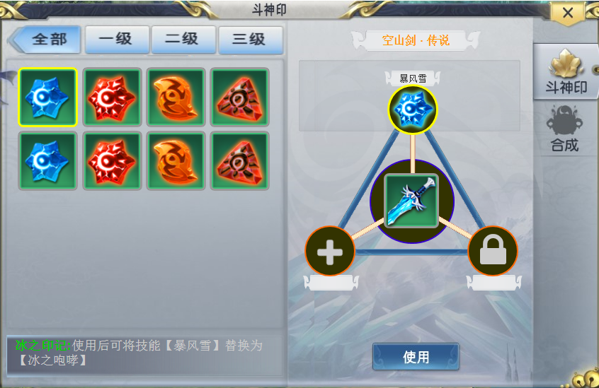

点击选中槽位
未开启则中间显示一把锁

左侧背包列数可视情况调整

